Foglio1
Inserisci il totale annuo di metri cubi gas metano della tua bolletta

TOTALE: | 13

Inserisci una X in corrispondenza degli interventi che vuoi effettuare!!! Ricordati di effettuare scelte ragionate per poter avere una risposta che corrisponda il più possibile alle tue esigenze!
IL TEST E' UNA SIMULAZIONE DEGLI INTERVENTI CHE POTREBBERO ESSERE FATTI.
CHIAMA I NOSTRI CONSULENTI PER UN'ANALISI DI DETTAGLIO
VISITA LA PAGINA http://www.rigenerazioneurbana.net/cna/contatti/richiesta-informazioni
KWh TOTALE: | 136.5

Inserisci i mq calpetsabili della tua abitazione:

Metri quadri: | 2

EP TOT: | 68.25

SEI IN CLASSE: | C

Scegli la tua tipologia di casa: | Condomini di maggiori dimensioni

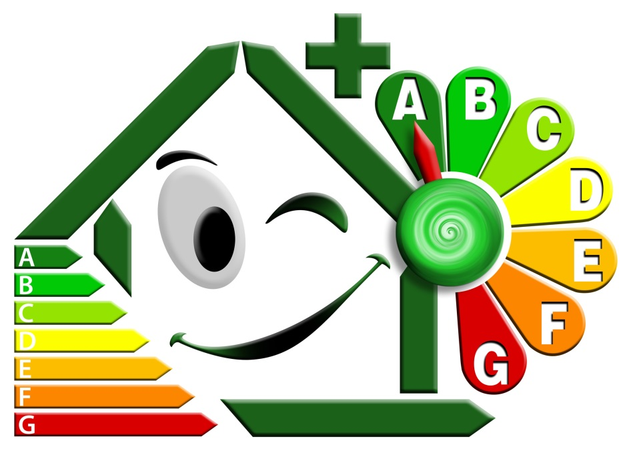
Scegli Gli interventi che vuoi effettuare

INVOLUCRO
Cappotto esterno | X
Insuflaggio in intercapedine
Cappotto interno
Isolante su estradosso soletta superiore verso esterno
Isolante su intradosso soletta superiore sottotetto
Isolante su estradosso copertura a falde
Isolante su intradosso copertura a falde
Isolante su estradosso soletta inferiore su locali non riscaldati
Isolante su intradosso soletta inferiore su locali non riscaldati
Sostituzione vetratura su serramenti esistenti
Sostituzione serramenti esistenti
Riduzione infiltrazioni aria da serramenti esistenti |  | HAI UNA PERCENTUALE DI RISPARMIO | 35
 |  | IL TUO NUOVO EP TOT | 44.3625
IMPIANTO TERMICO |  | PUOI PASSARE IN CLASSE | B
Valvole termostatiche
Valvole Termostatiche + contabilizzazione di calore
Cronotermostato con sonda esterna
Tubazioni: isolamento
Caldaia ad alta efficienza o condensazione
Pompa di calore su falda
Pompa di calore su terreno
Pompa di calore su aria esterna

IMPIANTO DI VENTILAZIONE
Ventilazione meccanica con recupero calore

RINNOVABILI PER TERMICO
Solare termico per acqua calda sanitaria
Solare termico per ACS e integrazione riscaldamento
Caldaia a biomassa - Ciocchi
Caldaia a biomassa - pellet
Caldaia a biomassa - cippato

RINNOVABILI PER ELETTRICO
Solare fotovoltaico per copertura consumi abitazione
Solare fotovoltaico per copertura consumi condominio
Mini eolico per copertura consumi abitazione
Mini eolico per copertura consumi condominiali

